第1次
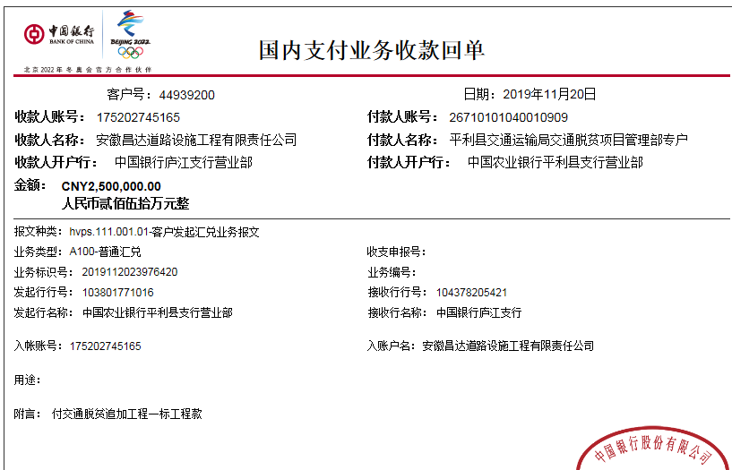
工程款支付证书
工程名称 |  | 平利县交通脱贫工程项目追加工程（兴隆镇广木河、九龙池村返砂整治工程） |  |  |  |  | 建设单位 |  | 平利县交通运输局 |  |  |  | ERP编号 |  | 11221 | 档案编号 |  | 2019014
合同金额 |  | 3,842,441.00 |  |  | 中标时间 | 2019.4.24 | 已提供工程资料 |  | 中标通知书、施工合同 |  |  |  | 保存地址 |  | 庐江 | 责任单位 |  | 第七大区陕西省
决算金额 |  |  |  |  | 决算时间 |  | 项目部印章 |  | 有 |  |  |  | 施工人 |  | 李伟乾13991311190 | 区域责任人 | 孙健 | 省办负责人 | 易冬明
序号 | 经营填写 |  |  |  |  | 工程填写 | 经营填写 |  |  | 财务填写 | 经营、工程、质安填写 |  | 区域负责人 |  | 申请部门填写财务核对 |  |  | 本次支付 金额 | 剩余款项
 | 到款情况 |  |  |  |  |  | 暂列金 |  |  | 代缴税金 | 其他扣款 |  | 预留款 |  | 成本票
 | 日期 | 工程款金额 | 周转金金额 | 到款银行 | 到款账户 | 完成进度 | 比例 | 金额 | 备注 | 金额 | 金额 | 备注 | 金额 | 备注 | 供货单位 | 合同额 | 成本票额
1 | 2019-11-21 | 2500000 |  | 中 | 175202745165 |  | 2% | 76,849.00 | 合同价2% | 24,272.00
 | 2019-12-05 |  |  | 建行安康股份有限公司安康江北支行 | 6217 0041 7000 3907 970 |  |  |  |  |  | 450.00 | 手续费 |  |  | 杨建军 |  |  | 230,000.00
 | 2019-12-05 |  |  | 中行安康股份有限公司安康江北支行 | 6217 8536 0001 5580 847 |  |  |  |  |  |  |  |  |  | 曾崇平 |  |  | 230,000.00
 | 2019-12-05 |  |  | 中国邮政储蓄银行安康市恒口支行 | 6210 9880 1000 1535 511 |  |  |  |  |  |  |  |  |  | 王兰 |  |  | 230,000.00
 | 2019-12-05 |  |  | 中国银行安康城西支行 | 6217 8536 0001 5654 840 |  |  |  |  |  |  |  |  |  | 李艳 |  |  | 230,000.00
 | 2019-12-05 |  |  | 建行安康巴山西路支行 | 6230 9441 7000 0086 154 |  |  |  |  |  |  |  |  |  | 杨付强 |  |  | 230,000.00
 | 2019-12-05 |  |  | 工行安康巴山东路支行 | 6212 2626 0700 0482 232 |  |  |  |  |  |  |  |  |  | 袁志康 |  |  | 1,227,275.00
2 | 2019-12-10 |  |  | 建行西安胡家庙支行 | 6236 6842 2001 2019270 |  |  |  |  |  | 50.00 | 手续费 |  |  | 李伟乾 |  |  | 20,804.00

合计 |  | 2500000 | 0.00 |  |  |  |  | 76,849.00 |  | 24,272.00 | 500.00 |  | 0.00 |  |  |  |  | 2,398,079.00 | 300.00
本次结算 支付明细 |  | 应支付金额 |  |  | 20,804.00 |  |  |  |  |  | 本次支付金额 |  |  | 小写 | 20,804.00
 |  | 已支付金额 |  |  | 0.00 |  |  |  |  |  |  |  |  | 大写 | 贰万零捌佰零肆元整

